表1-楼盘列表
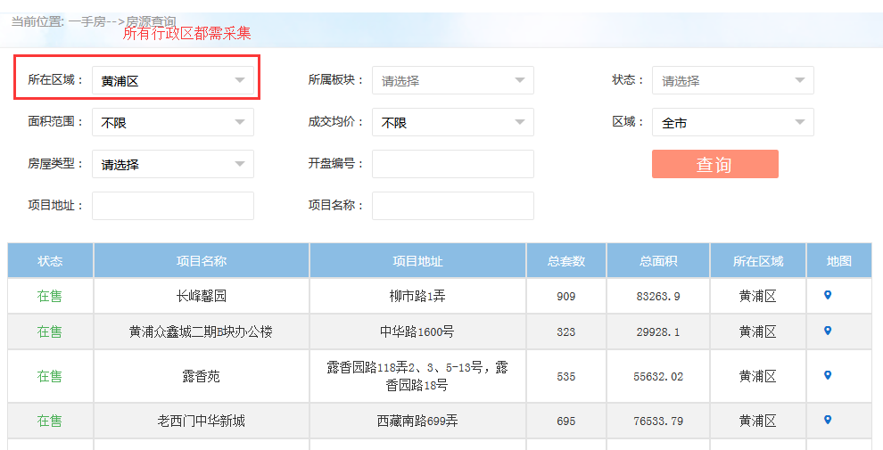
序号 | 所在区域 | 状态 | 项目名称 | 项目地址 | 总套数 | 总面积 | 更新时间 | 上海采集网站：http://www.fangdi.com.cn/new_house/new_house.html
 | 浦东新区 | 在售 | 世华锦城 | 上南路3055-3075（单）号 | 在售 | 909 | 2016-12-28
 | 浦东新区 | 在售 | 金海华城永华苑 | 龚华路35弄 | 在售 | 909 | 2016-12-28

表2-预售证
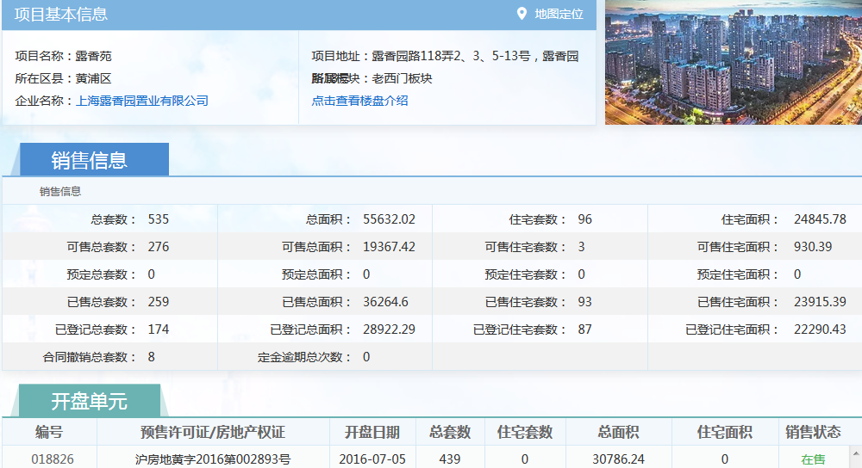
序号 | 城市 | 所在区县 | 项目名称 | 企业名称 | 售楼地址 | 售楼电话 | 编号 | 预售证 | 开盘日期 | 总套数 | 住宅套数 | 更新时间
 | 上海 | 浦东新区 | 世华锦城 | 大华（集团）有限公司 | 真华路1958弄 | 66519691 | 18826 | 沪房地黄字2016第002893号
 |  |  |  |  |  |  | 16283 | 黄浦房管(2014)预字0000192号

表3-房号
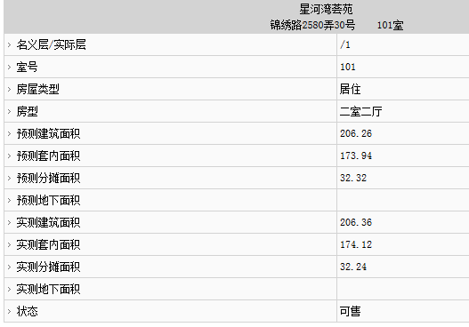
序号 | 城市 | 楼盘名称 | 预售许可证号 | 楼栋名称 | 最高/最低报价 | 房号 | 实际层 | 房号销售状态 | 预测面积 | 实测面积 | 房屋类型 | 房型 | 预测建筑面积 | 预测套内面积 | 预测分摊面积 | 实测建筑面积 | 实测套内面积 | 实测分摊面积 | 更新时间
 | 上海 | 三林一街坊 | 浦东新区房地(2006)预字631号 | 尚博路650弄13号 | 120000/73200 | 101 | 1 |  | 100.3 | 100.55

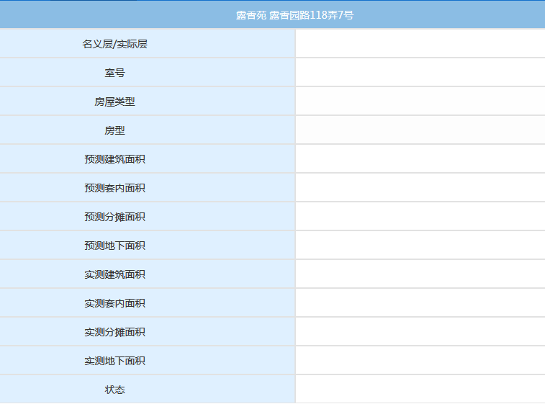
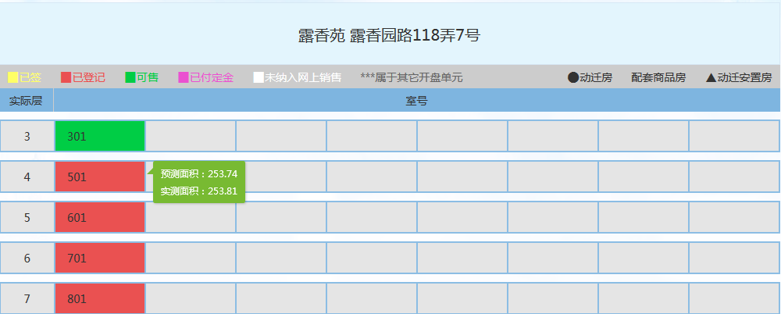

绿色房号点击房号可进入此页面，但是我看了一些，这个页面都是空的，烦请核实，若都为空，则不需要这一页的字段；

